通天塔（金币、经验）
 |  |  |  |  |  |  |  | 通天塔（金币、经验）
 |  | 界面开启、关闭方式
 |  |  | 单独开启
 |  |  |  | 在主界面点击通天塔（经验、金币）按钮
 |  |  | 关闭
 |  |  |  | 玩家点击通天塔（经验、金币）界面关闭按钮

 |  | 界面显示位置
 |  |  | 通天塔（经验、金币）为模态界面，全屏显示
 |  |  | 窗口类型 | 一级窗口B
重复，下面写了界面标题了

 |  |  |  |  |  |  |  | 界面标题
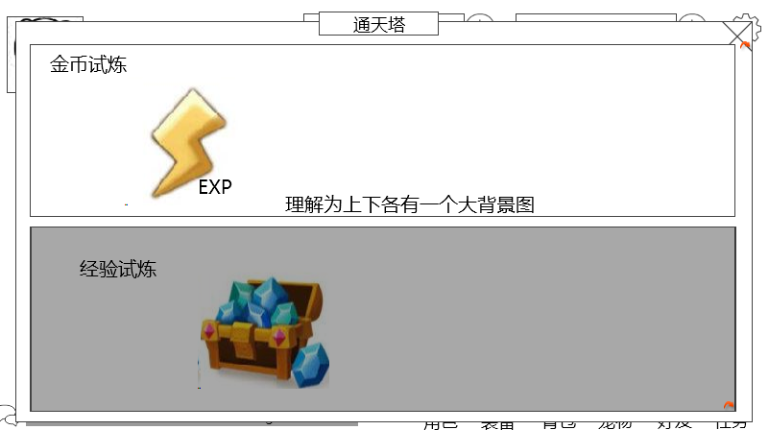

金币试炼
开启时间：每周二、四、六、和周日
掉落物品：
 |  |  |  |  |  |  |  |  |  |  | 关闭按钮

 |  |  |  |  |  |  |  |  |  |  | 金币副本入口

剩余次数：0

经验试炼
 |  |  |  |  |  |  |  | 通天塔（经验、金币）名称待定，按钮具体位置待定
开启时间：每周一、三、五、和周日
掉落物品：

 |  |  |  |  |  |  |  |  |  |  | 经验副本入口

 |  | 界面标题
 |  |  | 标题内容 | 通天塔（待定）
 |  |  | 多语言ID： | tower_instance_title

 |  | 金币副本入口

金币试炼
开启时间：每周二、四、六、和周日
掉落物品：
 |  |  | 副本名称

 |  |  | 副本信息

 |  |  | 整体副本入口
 |  |  |  | 有一个背景图片
 |  |  |  | 承载了副本名称与副本信息的提示
 |  |  |  | 响应玩家点击
time补上来 |  |  |  |  | 若副本不满足开启条件（目前定义为时间,时间通过读取新配置表(activity)中的time列，读取副本开启时间的ID，具体配置规则见配置表结构分页）
 |  |  |  |  |  | 加一个黑色遮罩在入口上方，玩家点击弹出提示信息tower_record_001，多语言ID：tower_record_001
 |  |  |  |  | 若副本满足开启条件（目前定义为时间）
 |  |  |  |  |  | 判定玩家可进入副本次数是否为0
 |  |  |  |  |  |  | 是
 |  |  |  |  |  |  |  | 玩家点击后，弹出提示信息tower_record_002，多语言ID：tower_record_002
 |  |  |  |  |  |  | 否
 |  |  |  |  |  |  |  | 玩家点击后全屏黑色遮罩弹出难度选择界面
 |  |  | 副本名称
 |  |  |  | 通过读取新配置表(activity)中的name列，读取副本名称的多语言ID
 |  |  |  | 副本名称：金币试炼（待定）
 |  |  |  | 多语言ID： | tower_gold_name
 |  |  |  | 显示位置：见示意图
显示格式就是图里那样么？ |  |  | 副本信息
恩恩 |  |  |  | 提示玩家该副本开启时间，掉落内容
 |  |  |  | 开启时间
 |  |  |  |  | 多语言ID | tower_instance_time
 |  |  |  |  | 需要通过读取新配置表(activity)中的openId列，读取副本开启时间的languageID，具体配置规则见配置表结构分页
 |  |  |  |  |  | 新配置表结构
 |  |  |  |  | 显示位置：见示意图
 |  |  |  | 掉落物品
 | 掉落物品显示顺序、个数、位置啥的具体逻辑 |  |  |  | 多语言ID | tower_instance_drop
显示成道具图标，显示x个，不支持tips |  |  |  |  | 需要通过读取新配置表(activity)中的dropId列，读取副本掉落的rewardID
 |  |  |  |  | 最多显示3个道具图标，点击不响应tips
 |  |  |  |  | 显示位置：见示意图

 |  |  |  | 玩家今日剩余次数
 |  |  |  |  | 显示内容 | 剩余次数：XX
 |  |  |  |  |  | 多语言ID： | tower_instance_count
 |  |  |  |  |  | 其中XX，指代今日剩余次数
 |  |  |  |  |  | 通过服务器端数据库传输给客户端
 |  |  |  |  |  | 服务器端需在玩家点击进入副本后将该副本的今日剩余次数-1，并在每天固定的刷新时间将副本的今日剩余次数重置为每日可完成次数
 |  |  |  |  |  | 其中每日可完成次数，通过读取新配置表(activity)中的count列，读取副本可打次数，具体配置规则见配置表结构分页
 |  |  |  |  |  | 特殊逻辑
 |  |  |  |  |  |  | 若该副本今日不可进入，则不显示

 |  |  | 关闭按钮
 |  |  |  | 控件类型
 |  |  |  |  | 按钮
 |  |  |  | 显示位置
 |  |  |  |  | 见示意图
 |  |  |  | 按钮样式
 |  |  |  |  | 普通
 |  |  |  |  | 按下
 |  |  |  | 音效
 |  |  |  |  | 事件 | 音效资源
 |  |  |  |  | 点击按钮 | 待定
 |  |  |  | 按钮操作
 |  |  |  |  | 玩家点击关闭按钮，回到主界面

 |  | 经验副本入口
 |  |  | 具体逻辑同 金币副本入口
 |  |  | 副本名称
 |  |  |  | 副本名称：经验试炼（待定）
 |  |  |  | 多语言ID： | tower_exp_name
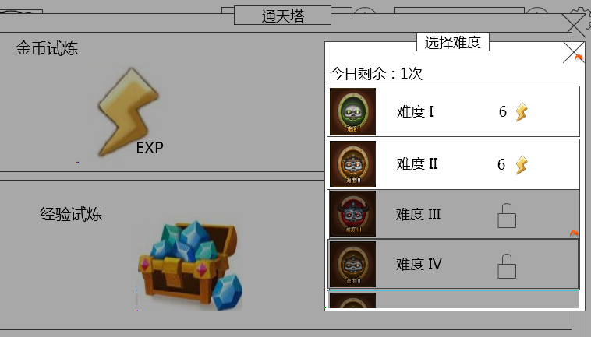
 |  | 难度选择界面

 |  |  |  |  |  | 标题
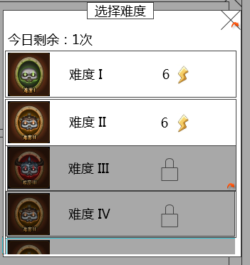
 |  |  |  |  |  |  |  |  | 关闭按钮

 | 建议剩余次数放到外面的副本信息中做提示
 | 好哒

 |  |  |  |  |  |  |  |  | 难度选择列表

 |  |  | 显示位置
 |  |  |  | 见示意图

 |  |  | 标题
 |  |  |  | 标题内容 | 选择难度
 |  |  |  | 多语言ID： | tower_difficulty_title

 |  |  | 难度选择列表

 |  |  | 难度图标 |  | 难度文字显示 |  |  | 需求的活力值

 |  |  |  | 列表逻辑
 |  |  |  |  | 所有版本开放的难度均显示在难度选择列表中，配置表中的配置的副本按难度从低至高从上至下依次排列
 |  |  |  |  | 具体显示个数为N个半，提示玩家可滑动
 |  |  |  |  | 判定玩家等级与不同难度副本开启等级
 |  |  |  |  |  | 其中该副本的开启等级，通过读取instance配置表中的level列，读取副本需求等级，具体配置规则见配置表结构分页
 |  |  |  |  |  | 玩家等级>=副本开启等级
 |  |  |  |  |  |  | 正常显示
 |  |  |  |  |  | 玩家等级<副本开启等级
 |  |  |  |  |  |  | 该难度副本列表添加黑色遮罩，消耗活力值显示未开启的图标
 |  |  |  |  | 玩家点击不同难度列表
 |  |  |  |  |  | 判定玩家等级与不同难度副本开启等级
 |  |  |  |  |  |  | 玩家等级>=副本开启等级
 |  |  |  |  |  |  |  | 判定玩家当前活力值和所需活力值
 |  |  |  |  |  |  |  |  | 玩家当前活力值>=副本所需活力值
 |  |  |  |  |  |  |  |  |  | 进入该副本阵容选择界面（屏蔽星星与扫荡显示）
 |  |  |  |  |  |  |  |  | 玩家当前活力值<副本所需活力值
 | 活力 |  |  |  |  |  |  |  |  | 弹出活力购买界面
 |  |  |  |  |  |  | 玩家等级<副本开启等级
 |  |  |  |  |  |  |  | 弹出提示信息tower_record_003，多语言ID：tower_record_003
 |  |  |  |  |  |  |  | 显示格式
 |  |  |  |  |  |  |  |  | 该难度将在玩家xx级时开启
 |  |  |  |  |  |  |  |  | 其中XX为玩家点击副本的开启等级
 |  |  |  | 难度图标
界面上不能直观的看到打高难度的本可以给玩家带来较高的收益，是否需要体现出来 |  |  |  |  | 每个难度对应的难度图标，需求帆爷把每种难度显示出一个对应图标，图标标示出难度越来越大

 |  |  |  | 难度文字显示
 |  |  |  |  | 难度I~难度X（不应该会超过10了。。。）
 |  |  |  |  | 从上至下难度越来越高，依次排列

 |  |  |  |  | V0.7版本
 |  |  |  |  |  | 只需要显示难度I，难度II，难度III，难度IV
 |  |  |  |  |  | 对应ID，开启等级（待定）
 |  |  |  |  |  |  |  |  | 多语言ID | 开启等级（待定）
 |  |  |  |  |  |  |  | 难度I | tower_difficulty_1 | 15
 |  |  |  |  |  |  |  | 难度II | tower_difficulty_2 | 30
 |  |  |  |  |  |  |  | 难度III | tower_difficulty_3 | 40
 |  |  |  |  |  |  |  | 难度IV | tower_difficulty_4 | 50

 |  |  |  | 需求的活力值
 |  |  |  |  | 已开启的难度，显示该副本进行一次所需要的活力值
 |  |  |  |  |  | 通过读取instanceEntry中的fatigue列，读取副本消耗活力值
 |  |  |  |  |  | 显示格式为 活力值图标+活力值数值
 |  |  |  |  |  | 当当前活力值小于所需活力值时，活力值数值显示为红色
 | 活力 |  |  |  |  |  | 点击活力值数值显示为红色的副本项会直接弹出活力购买界面
 | 未开启图标是什么样子的，与副本的一致 |  |  |  | 未开启的副本，显示未开启的图标（与副本未开启图标一致）

 |  |  | 关闭按钮
 |  |  |  | 控件类型
 |  |  |  |  | 按钮
 |  |  |  | 显示位置
 |  |  |  |  | 见示意图
 |  |  |  | 按钮样式
 |  |  |  |  | 普通
 |  |  |  |  | 按下
 |  |  |  | 音效
 |  |  |  |  | 事件 | 音效资源
 |  |  |  |  | 点击按钮 | 待定
 |  |  |  | 按钮操作
 |  |  |  |  | 玩家点击关闭按钮，清除黑色遮罩，回到副本入口界面

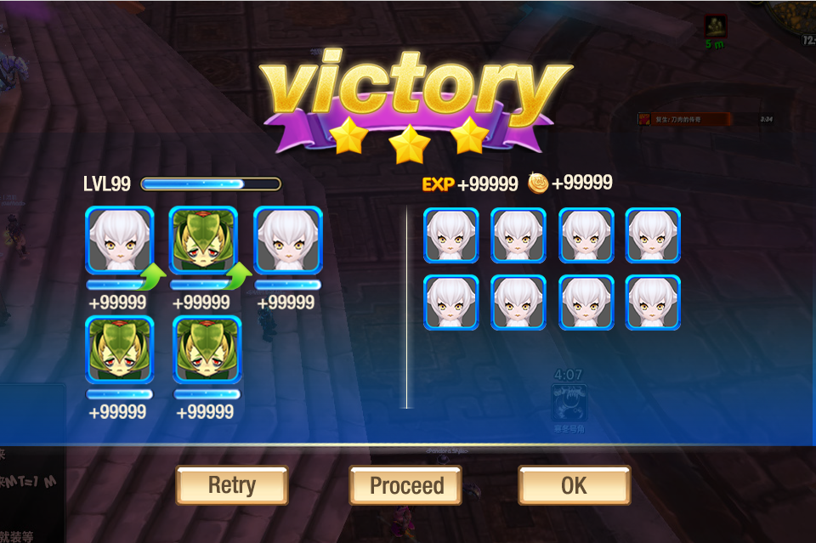
 |  |  | 副本结算特殊逻辑
对于通天塔来说，是不是有些字段是无用的，能否把用到的标记出来，便于区分

每一个难度都要把前面的配一遍么

这个是配置time表里的id
 | time表里有时间和他的id 这里是不是调用time表的id就行了

 |  |  |  |  |  |  |  |  | 确定按钮

 | 显示的掉落内容是把这里所有可能掉落的道具全部显示么？ |  |  |  | 确定按钮
 | 不是，是主掉落 |  |  |  |  | 控件类型
 |  |  |  |  |  |  | 单选按钮
 |  |  |  |  |  | 显示位置
 |  |  |  |  |  |  | 见示意图
 |  |  |  |  |  | 出现/隐藏规则
 |  |  |  |  |  |  | 副本结算界面出现时出现
 |  |  |  |  |  | 按钮文案
 |  |  |  |  |  |  | 确定
 | 后边填的instanceid中也有副本等级，这个等级用那个？ |  |  |  |  |  | 多语言ID | ui_queding
 | 二者统一 |  |  |  |  | 按钮操作
 |  |  |  |  |  |  | 点击按钮，跳转到金币/经验试炼的难度选择界面

 |  |  |  |  |  | 按钮样式
 |  |  |  |  |  |  | 普通 | 待美术设计后回归
 | 这种天数的遇到2月还有闰年什么的，不好算。 |  |  |  |  |  | 按下 | 待美术设计后回归
 | 建议用每月1日固定日期，这样的话，可以把这个跟上面开启时间合并 |  |  |  |  | 音效
 | 否则你这个时间周期跟上面按周的刷新时间冲突以哪个为准 |  |  |  |  |  | 事件 | 音效资源
 |  |  |  |  |  |  | 点击按钮 | 待定

通天塔（boss）
 |  |  |  |  |  |  |  |  |  | 通天塔（boss）
 |  | 界面开启、关闭方式
 |  |  | 单独开启
 |  |  |  | 在主界面点击通天塔（boss）按钮
 |  |  | 关闭
 |  |  |  | 玩家点击通天塔（boss）界面关闭按钮

 |  | 界面显示位置
 |  |  | 通天塔（boss）为模态界面，全屏显示
 |  |  | 窗口类型 | 一级窗口B

 |  |  |  |  |  |  |  | 界面标题

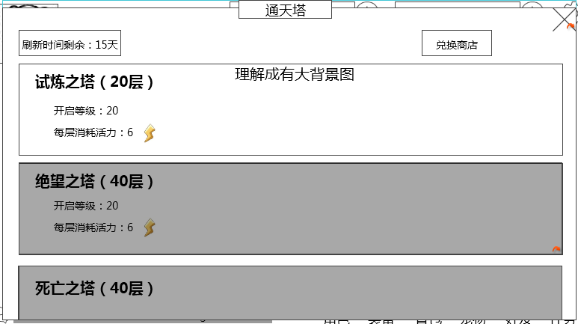

每层消耗活力：6
试炼之塔（20层）
开启等级：20
每层消耗活力：8
绝望之塔（30层）
开启等级：40
 |  |  |  |  |  |  |  |  |  |  |  |  | 关闭按纽
 |  | 塔剩余刷新时间
 |  |  |  |  |  |  |  |  |  |  |  |  | 兑换商店入口

 |  |  |  |  |  |  |  |  |  |  |  |  | 塔入口列表

 |  | 界面标题
 |  |  | 标题内容 | 通天塔（boss）（待定）
 |  |  | 多语言ID： | towerBoss_instance_title

 |  | 塔剩余刷新时间
 |  |  | 显示内容
 |  |  |  | 剩余时间剩余：XX天
 |  |  |  |  | 其中XX为该刷新周期内仍剩余的天数
 |  |  |  | 若剩余时间<1天
取整方式 |  |  |  |  | 则显示为剩余时间剩余：XX小时
 |  |  |  |  | 其中XX为该刷新周期内仍剩余的小时数
 |  |  |  |  | 时间向上取整
 |  |  |  | 若剩余时间<1小时
 |  |  |  |  | 则显示为剩余时间剩余：不足1小时
 |  |  | 逻辑
 |  |  |  | 通过读取新配置表(activityBoss)中的time列，读取副本刷新时间周期
 |  |  |  | 如：该活动为1月1日开启（不是玩家开启时间，是真实活动开启时间）则在2月1号将该活动玩家已完成进度清空，玩家需重头开始挑战
 |  | 兑换商店入口
 |  |  | 控件类型
 |  |  |  | 按钮
 |  |  | 显示位置
 |  |  |  | 见示意图
 |  |  | 按钮文案
 |  |  |  | 兑换商店
 |  |  | 按钮样式
 |  |  |  | 普通
 |  |  |  | 按下
 |  |  | 音效
 |  |  |  | 事件 | 音效资源
 |  |  |  | 点击按钮 | 待定
 |  |  | 按钮操作
商店有一个待定的某玩法商店，其中的货币名字叫某玩法币，该商店的开启条件缺失，记得补 | 应该打开对应的商店界面吧 |  |  | 玩家点击按钮进入对应兑换商店界面（具体兑换商店界面见商店文档）
 |  |  |  | 商店刷新时间：待定
 |  |  |  | 开启条件：为通天塔活动开启
 |  |  |  | 需求新的通天塔货币图标

每层消耗活力：6
试炼之塔（20层）
开启等级：20
 |  | 塔入口列表

 |  | 副本名称

 |  | 副本信息

 |  |  | 整体副本入口
 |  |  |  | 每一个塔的入口，有一个背景图片（需求为不同的背景图）
 |  |  |  | 承载了副本名称与副本信息的提示
 |  |  |  | 响应玩家点击
 | 前面的20层塔没打，后边的如果满足等级了可以直接打？ |  |  |  | 若副本不满足开启条件（目前定义为玩家等级，通过读取新配置表(activityBoss)中的level列，读取副本需求等级）
 | 是 |  |  |  |  | 加一个黑色遮罩在该塔入口上方，玩家点击弹出提示信息towerBoss_record_001，多语言ID：towerBoss_record_001
 |  |  |  |  | 若副本满足开启条件
 |  |  |  |  |  | 玩家点击后全屏黑色遮罩弹出层数选择界面
 |  |  | 副本名称
 |  |  |  | 通过读取新配置表(activityBoss)中的name列，读取副本名称的多语言ID
 |  |  |  | 副本名称：试炼之塔（20层）（待定）
 |  |  |  | 多语言ID： | towerBoss_instance_name1
 |  |  |  | 副本名称：绝望之塔（30层）（待定）
 |  |  |  | 多语言ID： | towerBoss_instance_name2
 |  |  |  | 副本名称：死亡之塔（40层）（待定）
 |  |  |  | 多语言ID： | towerBoss_instance_name3

 |  |  | 副本信息
 |  |  |  | 提示玩家该塔开启等级、每层消耗活力值
 |  |  |  |  | 开启等级
 |  |  |  |  |  | 多语言ID | towerBoss_instance_level
 |  |  |  |  |  | 通过读取第一层的instance配置表中的level列，读取副本需求等级

 |  |  |  |  | 每层消耗活力值
 |  |  |  |  |  | 多语言ID | towerBoss_instance_fatigue
 |  |  |  |  |  | 通过读取第一层instanceEntry中的fatigue列，读取副本消耗活力值

 |  |  | 关闭按钮
 |  |  |  | 控件类型
 |  |  |  |  | 按钮
 |  |  |  | 显示位置
 |  |  |  |  | 见示意图
 |  |  |  | 按钮样式
 |  |  |  |  | 普通
 |  |  |  |  | 按下
 |  |  |  | 音效
 |  |  |  |  | 事件 | 音效资源
 |  |  |  |  | 点击按钮 | 待定
 |  |  |  | 按钮操作
 |  |  |  |  | 玩家点击关闭按钮，回到主界面

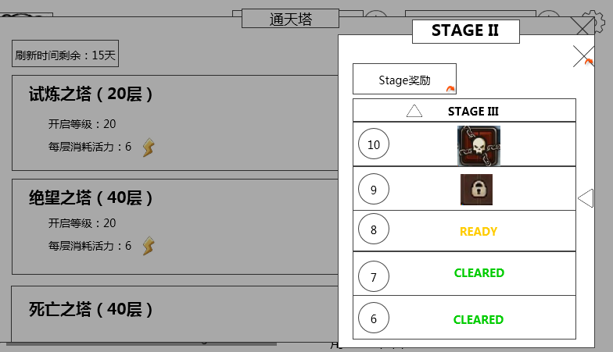
 |  | 层数选择界面
 |  |  |  |  |  | 阶段标识
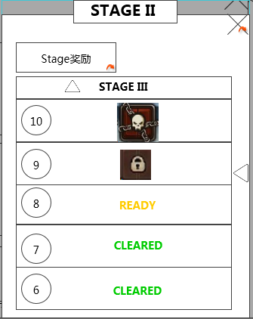

 |  |  |  |  |  |  |  |  |  | 关闭按钮
 |  | 阶段奖励展示按钮

NEXTSTAGE
NEXTSTAGE

 |  |  | 层数列表

 |  |  | 显示位置
 |  |  |  | 见示意图

 |  |  | 阶段标识
 |  |  |  | 标题内容 | 当前阶段（STAGE I~VIII）
 |  |  |  |  | 需要读取玩家目前所在的层数,判定出该层的stage
 |  |  |  |  | 目前定义为每5层为一个stage

 |  |  | 阶段奖励展示按钮
 |  |  |  | 控件类型
 |  |  |  |  | 按钮
 |  |  |  | 显示位置
 |  |  |  |  | 见示意图
 |  |  |  | 按钮文案
 |  |  |  |  | Stage奖励
 |  |  |  |  | 多语言ID | towerBoss_instance_reward
 |  |  |  | 按钮样式
 |  |  |  |  | 普通
 |  |  |  |  | 按下
 |  |  |  | 音效
 |  |  |  |  | 事件 | 音效资源
 |  |  |  |  | 点击按钮 | 待定
 |  |  |  | 按钮操作
 |  |  |  |  | 玩家点击按钮，添加黑色遮罩并弹出阶段奖励列表

 |  |  |  |  |  |  | 界面标题
 |  |  |  | 阶段奖励列表
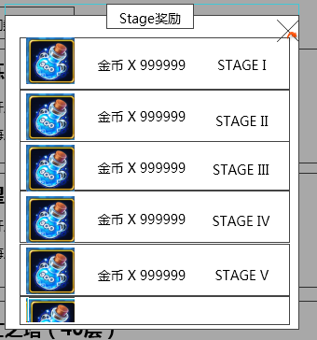
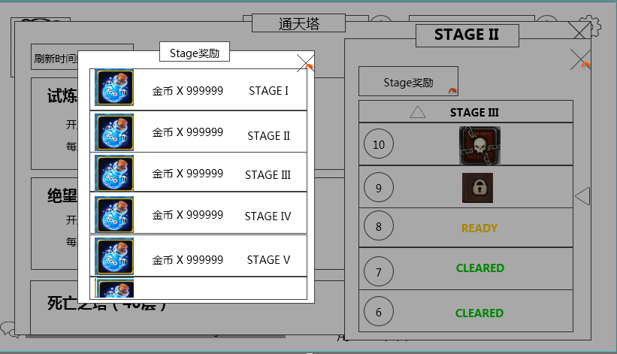

 |  |  | 道具图标 |  |  |  |  |  |  | stage标识

 |  | 道具名称 X 道具数量

 |  |  |  |  | 显示位置
这个界面不和副本界面统一的话，建议居中显示 |  |  |  |  |  | 见示意图

 |  |  |  |  | 具体逻辑
 |  |  |  |  |  | 从上至下依次提示出stage从低至高的奖励（根据不同的塔stage个数也不同），奖励发放在该stage最后一层的副本掉落

 |  |  |  |  |  | 界面标题
 |  |  |  |  |  |  | 标题内容 | Stage奖励
 |  |  |  |  |  |  | 多语言ID： | towerBoss_instance_reward

一个stage是否会掉落多种道具，如何显示？ |  |  |  |  |  | 道具图标
宝箱 |  |  |  |  |  |  | 通过读取每个stage最后一层的rewardID的第一个奖励内容，读取该阶段奖励 |  |  |  |  |  |  | 具体stage规则见下
 |  |  |  |  |  |  | 显示该奖励图标，符合道具icon通用样式规则（无需显示道具个数）

 |  |  |  |  |  | 道具名称 X 道具数量
 |  |  |  |  |  |  | 通过读取每个stage最后一层的rewardID的第一个奖励内容，读取该阶段奖励
 |  |  |  |  |  |  | 显示格式
 |  |  |  |  |  |  |  | 道具名称 X 道具数量
 |  |  |  |  |  |  |  | 其中道具名称
 |  |  |  |  |  |  |  |  | 显示 “道具名称”
 |  |  |  |  |  |  |  |  | 字色 | 系统字色
 |  |  |  |  |  |  |  | 道具数量
 |  |  |  |  |  |  |  |  | 显示 奖励个数，通过读取奖励时读出
 |  |  |  |  |  |  |  |  | 字色 | 系统字色
 |  |  |  |  |  | stage标识
 |  |  |  |  |  |  | 列表中stage从低至高依次排列显示至该塔最高stage
 |  |  |  |  |  |  | 列表一次需显示N个半（N看帆爷排版）

 |  |  |  |  |  | 关闭按钮
 |  |  |  |  |  |  | 控件类型
 |  |  |  |  |  |  |  | 按钮
 |  |  |  |  |  |  | 显示位置
 |  |  |  |  |  |  |  | 见示意图
 |  |  |  |  |  |  | 按钮样式
 |  |  |  |  |  |  |  | 普通
 |  |  |  |  |  |  |  | 按下
 |  |  |  |  |  |  | 音效
 |  |  |  |  |  |  |  | 事件 | 音效资源
 |  |  |  |  |  |  |  | 点击按钮 | 待定
 |  |  |  |  |  |  | 按钮操作
 |  |  |  |  |  |  |  | 玩家点击关闭按钮，回到层数选择界面

 |  |  |  | 层数列表
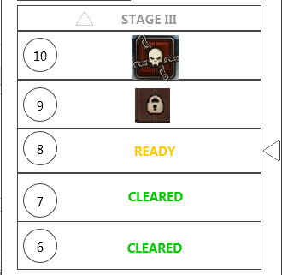
NEXTSTAGE
 |  |  |  |  |  |  |  |  |  |  | 下一阶段提示

 |  |  |  |  |  |  |  |  |  |  | 当前层数标示

 |  |  |  |  |  |  |  |  |  |  | 每层情况

 |  |  |  |  | 具体逻辑
刷新规则是什么，到达刷新周期如何刷新 |  |  |  |  |  | 每个塔在一次刷新周期内，玩家需要从第一层开始向上打（在刷新周期内层数继承），每5层为一个stage，玩家每打过5层层数列表会从该阶段移动至下一个阶段
 |  |  |  |  |  |  | 刷新规则：该活动为1月1日开启（不是玩家开启时间，是真实活动开启时间）则在2月1号将该活动玩家已完成进度清空，玩家需重头开始挑战
 |  |  |  |  |  |  | 即
3
1
4
5
2
NEXTSTAGE
NEXTSTAGE

通关多个本后跨sta回这里时，滑好几次

 | 什么时候滑动？回到界面？再打开--第一次回到这里的时候，包括重开客户端，只1次 |  |  |  |  |  | 当玩家通过N层（导致stage变化），玩家下一次进入该界面时（只1次），会有一个玩家刚刚通过stage层数向下滑动消失至新的stage层数向下滑动出现的过程，重开客户端不需要此过程
 |  |  |  |  |  |  | 若玩家连续通过多个stage，则会从原有stage直接滑动至玩家现有stage

 |  |  |  |  |  | 下一阶段提示
 | 这完全就是误导 |  |  |  |  |  | 提示玩家打过本阶段会有下一个阶段
 |  |  |  |  |  |  |  | 若玩家目前所在层数不为最高stage则显示为NEXTSTAGE
 |  |  |  |  |  |  |  | 特殊逻辑
显示finish是否恰当，明明当前界面还没打完 |  |  |  |  |  |  |  |  | 若玩家目前所在层数为最高stage则显示为FINISH，并不显示箭头标识

 |  |  |  |  |  | 当前层数标示
 |  |  |  |  |  |  | 更加明显显示出玩家目前所在层数
 |  |  |  |  |  |  | 有一个当前层的选中标记状态

 |  |  |  |  |  | 每层情况

 |  |  |  |  | 层数 |  |  |  |  |  |  | 副本状态

层数是否连续，比如2阶段第一层，是显示1还是6 |  |  |  |  |  |  | 层数
 |  |  |  |  |  |  |  | 显示出该列表显示的具体层数
 |  |  |  |  |  |  |  | 每个stage为5层，层数从下至上依次增加1,每个塔的层数递增
 |  |  |  |  |  |  |  |  | 如stageＩ为１，２，３，４，５层；stage II为6,7,8,9,10层

 |  |  |  |  |  |  | 副本状态
 |  |  |  |  |  |  |  | 提示出该层的玩家通过情况
 |  |  |  |  |  |  |  |  | 玩家已通过该层
 |  |  |  |  |  |  |  |  |  | 显示 CLEARED
 |  |  |  |  |  |  |  |  | 玩家目前在该层
 |  |  |  |  |  |  |  |  |  | 显示 READY
 |  |  |  |  |  |  |  |  | 玩家未通过该层
 |  |  |  |  |  |  |  |  |  | 若不为该stage的最后一层
 |  |  |  |  |  |  |  |  |  |  | 显示锁定图标提示，如
 |  |  |  |  |  |  |  |  |  | 若为该stage的最后一层
 |  |  |  |  |  |  |  |  |  |  | 显示特殊锁定图标提示，如

 |  |  |  |  |  |  | 列表响应点击
 |  |  |  |  |  |  |  | 玩家点击需判定点击层玩家通过状态
 |  |  |  |  |  |  |  |  | 玩家目前在该层
 |  |  |  |  |  |  |  |  |  | 则进入该层阵容选择界面（同通用阵容选择界面（屏蔽星星与扫荡显示））
 |  |  |  |  |  |  |  |  | 玩家已通过该层
 |  |  |  |  |  |  |  |  |  | 弹出提示towerBoss_record_002，多语言ID：towerBoss_record_002
 |  |  |  |  |  |  |  |  | 玩家未通过该层
 |  |  |  |  |  |  |  |  |  | 弹出提示towerBoss_record_003，多语言ID：towerBoss_record_003
这只是通天塔入口设计，阵容调整之类的设计在哪，副本结算时如何展示等内容如何处理
 |  |  |  | 副本结算特殊逻辑

 |  |  | 再次挑战按钮/下一关按钮

 |  |  |  |  | 特殊逻辑 |  |  |  |  |  |  | 确定按钮
 |  |  |  |  |  | 再次挑战按钮
 |  |  |  |  |  |  | 控件类型
 |  |  |  |  |  |  |  | 单选按钮
 |  |  |  |  |  |  | 显示位置
 |  |  |  |  |  |  |  | 见示意图
 |  |  |  |  |  |  | 出现/隐藏规则
 |  |  |  |  |  |  |  | 通天塔（boss）每层失败结算时显示为再次挑战按钮
 |  |  |  |  |  |  | 按钮文案
 |  |  |  |  |  |  |  | 再次挑战
 |  |  |  |  |  |  |  | 多语言ID | ui_battle_again
 |  |  |  |  |  |  | 按钮操作
 |  |  |  |  |  |  |  | 点击按钮，跳转到该副本的调整阵容界面
 |  |  |  |  |  |  | 按钮样式
 |  |  |  |  |  |  |  | 普通 | 待美术设计后回归
 |  |  |  |  |  |  |  | 按下 | 待美术设计后回归
 |  |  |  |  |  |  | 音效
 |  |  |  |  |  |  |  | 事件 | 音效资源
 |  |  |  |  |  |  |  | 点击按钮 | 待定
 |  |  |  |  |  | 下一关按钮
 |  |  |  |  |  |  | 控件类型
 |  |  |  |  |  |  |  | 单选按钮
 |  |  |  |  |  |  | 显示位置
 |  |  |  |  |  |  |  | 见示意图
 |  |  |  |  |  |  | 出现/隐藏规则
 |  |  |  |  |  |  |  | 通天塔（boss）每层胜利结算时显示为下一关按钮
 |  |  |  |  |  |  |  | 通天塔（boss）已打到最后一层且胜利结算时隐藏
 |  |  |  |  |  |  | 按钮文案
 |  |  |  |  |  |  |  | 下一关
 |  |  |  |  |  |  |  | 多语言ID | ui_battle_next
 |  |  |  |  |  |  | 按钮操作
 |  |  |  |  |  |  |  | 当显示“下一关”时，点击按钮，跳转到当前副本的下一个副本的调整阵容界面
 |  |  |  |  |  |  | 按钮样式
 |  |  |  |  |  |  |  | 普通 | 待美术设计后回归
 |  |  |  |  |  |  |  | 按下 | 待美术设计后回归
 |  |  |  |  |  |  | 音效
 |  |  |  |  |  |  |  | 事件 | 音效资源
 |  |  |  |  |  |  |  | 点击按钮 | 待定
 |  |  |  |  |  | 确定按钮
 |  |  |  |  |  |  | 控件类型
 |  |  |  |  |  |  |  | 单选按钮
 |  |  |  |  |  |  | 显示位置
 |  |  |  |  |  |  |  | 见示意图
 |  |  |  |  |  |  | 出现/隐藏规则
 |  |  |  |  |  |  |  | 副本结算界面出现时出现
 |  |  |  |  |  |  | 按钮文案
 |  |  |  |  |  |  |  | 确定
 |  |  |  |  |  |  |  | 多语言ID | ui_queding
 |  |  |  |  |  |  | 按钮操作
 |  |  |  |  |  |  |  | 通天塔（boss）则跳转至层数选择界面

 |  |  |  |  |  |  | 按钮样式
 |  |  |  |  |  |  |  | 普通 | 待美术设计后回归
 |  |  |  |  |  |  |  | 按下 | 待美术设计后回归
 |  |  |  |  |  |  | 音效
 |  |  |  |  |  |  |  | 事件 | 音效资源
 |  |  |  |  |  |  |  | 点击按钮 | 待定

美术需求
 | 通天塔（金币、经验）

 |  | 副本入口界面

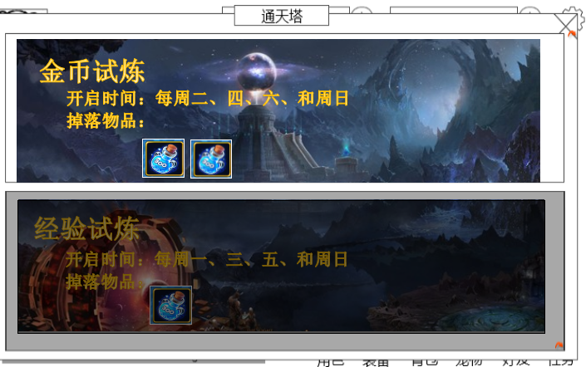

剩余次数：0

 |  |  | 界面标题
 |  |  |  | 标题内容 | 通天塔（待定）
 |  |  |  | 多语言ID： | tower_instance_title

 |  |  | 入口背景图
 |  |  |  | 需要背景图

 |  |  | 副本名称
 |  |  |  | 通过读取新配置表(activity)中的name列，读取副本名称的多语言ID
 |  |  |  | 副本名称：金币试炼（待定）
 |  |  |  | 多语言ID：

 |  |  | 副本信息
 |  |  |  | 提示玩家该副本开启时间，掉落内容
 |  |  |  | 开启时间
 |  |  |  |  | 多语言ID
 |  |  |  |  | 需要通过读取新配置表(activity)中的openId列，读取副本开启时间的languageID，具体配置规则见下
 |  |  |  |  |  | 新配置表结构
 |  |  |  | 掉落物品
 |  |  |  |  | 多语言ID
 |  |  |  |  | 需要通过读取新配置表(activity)中的dropId列，读取副本掉落的rewardID，具体配置规则见下

 |  |  |  | 玩家今日剩余次数
 |  |  |  |  | 显示内容 | 剩余次数：XX
 |  |  |  |  |  | 多语言ID： | tower_instance_count
 |  |  |  |  |  | 其中XX，指代今日剩余次数
 |  |  |  |  |  | 通过服务器端数据库传输给客户端
 |  |  |  |  |  | 服务器端需在玩家点击进入副本后将该副本的今日剩余次数-1，并在每天固定的刷新时间将副本的今日剩余次数重置为每日可完成次数
 |  |  |  |  |  | 其中每日可完成次数，通过读取新配置表(activity)中的count列，读取副本可打次数，具体配置规则见下
 |  |  |  |  |  | 特殊逻辑
 |  |  |  |  |  |  | 若该副本今日不可进入，则不显示

 |  |  | 关闭按钮
 |  |  |  | 控件类型
 |  |  |  |  | 按钮
 |  |  |  | 显示位置
 |  |  |  |  | 见示意图
 |  |  |  | 按钮样式
 |  |  |  |  | 普通
 |  |  |  |  | 按下
 |  |  |  | 音效
 |  |  |  |  | 事件 | 音效资源
 |  |  |  |  | 点击按钮 | 待定
 |  |  |  | 按钮操作
 |  |  |  |  | 玩家点击关闭按钮，回到主界面

 |  | 难度选择界面

 |  |  | 标题
 |  |  |  | 标题内容 | 选择难度
 |  |  |  | 多语言ID： | tower_difficulty_title

 |  |  | 难度选择列表

 |  |  | 难度图标 |  | 难度文字显示 |  |  | 需求的活力值

 |  |  |  | 难度图标
图标上要不要显示难度文字前面提过了 |  |  |  |  | 每个难度对应的难度图标，需求帆爷把每种难度显示出一个对应图标，图标标示出难度越来越大
如果是不要的话，你让帆爷画10个难度图标还要能看出来难度越来越高，你这是在难为他啊 |  |  |  |  | 图标上不需要难度文字，只是图标就好啦
 |  |  |  | 难度文字显示
 |  |  |  |  | 难度I~难度X（不应该会超过10了。。。）
 |  |  |  |  | 从上至下难度越来越高，依次排列

 |  |  |  |  | V0.7版本
 |  |  |  |  |  | 只需要显示难度I，难度II，难度III，难度IV
 |  |  |  |  |  | 对应ID，开启等级（待定）
 |  |  |  |  |  |  |  |  | 多语言ID | 开启等级（待定）
 |  |  |  |  |  |  |  | 难度I |  | 15
 |  |  |  |  |  |  |  | 难度II |  | 30
 |  |  |  |  |  |  |  | 难度III |  | 40
 |  |  |  |  |  |  |  | 难度IV |  | 50

 |  |  | 关闭按钮
 |  |  |  | 控件类型
 |  |  |  |  | 按钮
 |  |  |  | 显示位置
 |  |  |  |  | 见示意图
 |  |  |  | 按钮样式
 |  |  |  |  | 普通
 |  |  |  |  | 按下
 |  |  |  | 音效
 |  |  |  |  | 事件 | 音效资源
 |  |  |  |  | 点击按钮 | 待定
 |  |  |  | 按钮操作
 |  |  |  |  | 玩家点击关闭按钮，清除黑色遮罩，回到副本入口界面
 | 通天塔（boss）

 |  | 副本入口界面
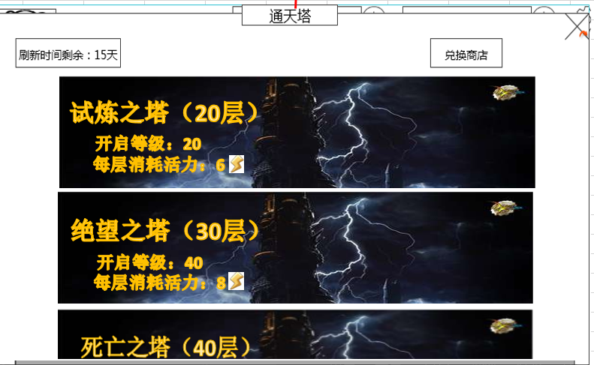

 |  |  | 界面标题
 |  |  |  | 标题内容 | 通天塔（待定）
 |  |  |  | 多语言ID： | towerBoss_instance_title

 |  |  | 塔剩余刷新时间
 |  |  |  | 显示内容
 |  |  |  |  | 剩余时间剩余：XX天
 |  |  |  |  |  | 其中XX为该刷新周期内仍剩余的天数
 |  |  |  |  | 若剩余时间<1天
 |  |  |  |  |  | 则显示为剩余时间剩余：XX小时
 |  |  |  |  |  | 其中XX为该刷新周期内仍剩余的小时数

 |  |  | 兑换商店入口
 |  |  |  | 控件类型
 |  |  |  |  | 按钮
 |  |  |  | 显示位置
 |  |  |  |  | 见示意图
 |  |  |  | 按钮文案
 |  |  |  |  | 兑换商店
 |  |  |  | 按钮样式
 |  |  |  |  | 普通
 |  |  |  |  | 按下
 |  |  |  | 音效
 |  |  |  |  | 事件 | 音效资源
 |  |  |  |  | 点击按钮 | 待定
 |  |  |  | 按钮操作
 |  |  |  |  | 玩家点击按钮进入兑换商店界面（具体兑换商店界面见商店文档）

每层消耗活力：6
试炼之塔（20层）
开启等级：20
 |  |  | 塔入口列表
前面说了这里要用不同的背景
 |  |  | 副本名称

 |  |  | 副本信息

 |  |  |  |  |  |  | 玩家点击后全屏黑色遮罩弹出层数选择界面
 |  |  |  |  | 需要3张不同的背景，对应3种不同的塔
 |  |  |  | 副本名称
 |  |  |  |  | 通过读取新配置表(activity)中的name列，读取副本名称的多语言ID
 |  |  |  |  | 副本名称：试炼之塔（20层）（待定）
 |  |  |  |  | 多语言ID： | towerBoss_instance_name1
 |  |  |  |  | 副本名称：绝望之塔（30层）（待定）
 |  |  |  |  | 多语言ID： | towerBoss_instance_name2
 |  |  |  |  | 副本名称：死亡之塔（40层）（待定）
 |  |  |  |  | 多语言ID： | towerBoss_instance_name3

 |  |  |  | 副本信息
 |  |  |  |  | 提示玩家该塔开启等级、每层消耗活力值
 |  |  |  |  |  | 开启等级
 |  |  |  |  |  |  | 多语言ID
 |  |  |  |  |  |  | 通过读取新配置表(activity)中的level列，读取副本需求等级

 |  |  |  |  |  | 每层消耗活力值
 |  |  |  |  |  |  | 多语言ID
 |  |  |  |  |  |  | 通过读取新配置表(activity)中的fatigue列，读取每层消耗活力值

 |  |  |  | 关闭按钮
 |  |  |  |  | 控件类型
 |  |  |  |  |  | 按钮
 |  |  |  |  | 显示位置
 |  |  |  |  |  | 见示意图
 |  |  |  |  | 按钮样式
 |  |  |  |  |  | 普通
 |  |  |  |  |  | 按下
 |  |  |  |  | 音效
 |  |  |  |  |  | 事件 | 音效资源
 |  |  |  |  |  | 点击按钮 | 待定
 |  |  |  |  | 按钮操作
 |  |  |  |  |  | 玩家点击关闭按钮，回到主界面

 |  |  | 层数选择界面
 |  |  |  |  |  |  | 阶段标识

 |  |  |  |  |  |  |  |  |  |  | 关闭按钮
 |  |  | 阶段奖励展示按钮

NEXTSTAGE

一个那么大的列表，就显示这么点信息，太浪费了

 |  |  |  | 层数列表

 |  |  |  | 帆爷设计时可借鉴魔灵那种，向上登塔的感觉

 |  |  |  | 阶段标识
 |  |  |  |  | 标题内容 | 当前阶段（STAGE I~VIII）
 |  |  |  |  |  | 需要读取玩家目前所在的层数,通过层数索引读取新配置表(activity)中的该层数的stage列，查出该层数所在的阶段
 |  |  |  |  |  | 目前定义为每5层为一个stage

 |  |  |  | 阶段奖励展示按钮
 |  |  |  |  | 控件类型
 |  |  |  |  |  | 按钮
 |  |  |  |  | 显示位置
 |  |  |  |  |  | 见示意图
 |  |  |  |  | 按钮文案
 |  |  |  |  |  | Stage奖励
 |  |  |  |  |  | 多语言ID
 |  |  |  |  | 按钮样式
 |  |  |  |  |  | 普通
 |  |  |  |  |  | 按下
 |  |  |  |  | 音效
 |  |  |  |  |  | 事件 | 音效资源
 |  |  |  |  |  | 点击按钮 | 待定
 |  |  |  |  | 按钮操作
 |  |  |  |  |  | 玩家点击按钮，添加黑色遮罩并弹出阶段奖励列表

 |  |  |  |  |  |  |  | 界面标题
 |  |  |  |  | 阶段奖励列表

 |  |  |  | 道具图标 |  |  |  |  |  |  | stage标识

 |  |  | 道具名称 X 道具数量

 |  |  |  |  |  | 具体逻辑
 |  |  |  |  |  |  | 从上至下依次提示出stage从低至高的奖励（根据不同的塔stage个数也不同），奖励发放在该stage最后一层的副本掉落

 |  |  |  |  |  |  | 界面标题
 |  |  |  |  |  |  |  | 标题内容 | Stage奖励
 |  |  |  |  |  |  |  | 多语言ID： | towerBoss_reward_title

 |  |  |  |  |  |  | 道具图标
 |  |  |  |  |  |  |  | 通过读取新配置表(activity)中的stageReward列，读取该阶段奖励
 |  |  |  |  |  |  |  | 显示该奖励图标，符合道具icon通用样式规则（无需显示道具个数）

 |  |  |  |  |  |  | 道具名称 X 道具数量
 |  |  |  |  |  |  |  | 通过读取新配置表(activity)中的stageReward列，读取该阶段奖励
 |  |  |  |  |  |  |  | 显示格式
 |  |  |  |  |  |  |  |  | 道具名称 X 道具数量
 |  |  |  |  |  |  |  |  | 其中道具名称
 |  |  |  |  |  |  |  |  |  | 显示 “道具名称”
 |  |  |  |  |  |  |  |  |  | 字色 | 系统字色
 |  |  |  |  |  |  |  |  | 道具数量
 |  |  |  |  |  |  |  |  |  | 显示 奖励个数，通过读取奖励时读出
 |  |  |  |  |  |  |  |  |  | 字色 | 系统字色
 |  |  |  |  |  |  | stage标识
 |  |  |  |  |  |  |  | 列表中stage从低至高依次排列显示至该塔最高stage
 |  |  |  |  |  |  |  | 列表一次需显示N个半（N看帆爷排版）

 |  |  |  |  |  |  | 关闭按钮
 |  |  |  |  |  |  |  | 控件类型
 |  |  |  |  |  |  |  |  | 按钮
 |  |  |  |  |  |  |  | 显示位置
 |  |  |  |  |  |  |  |  | 见示意图
 |  |  |  |  |  |  |  | 按钮样式
 |  |  |  |  |  |  |  |  | 普通
 |  |  |  |  |  |  |  |  | 按下
 |  |  |  |  |  |  |  | 音效
 |  |  |  |  |  |  |  |  | 事件 | 音效资源
 |  |  |  |  |  |  |  |  | 点击按钮 | 待定
 |  |  |  |  |  |  |  | 按钮操作
 |  |  |  |  |  |  |  |  | 玩家点击关闭按钮，回到层数选择界面

 |  |  |  |  | 层数列表
NEXTSTAGE
 |  |  |  |  |  |  |  |  |  |  |  | 下一阶段提示

 |  |  |  |  |  |  |  |  |  |  |  | 当前层数标示

 |  |  |  |  |  |  |  |  |  |  |  | 每层情况

 |  |  |  |  |  | 具体逻辑
 |  |  |  |  |  |  | 每个塔在一次刷新周期内，玩家需要从第一层开始向上打（在刷新周期内层数继承），每5层为一个stage，玩家每打过5层层数列表会从该阶段移动至下一个阶段
 |  |  |  |  |  |  |  | 即
3
1
4
5
2
STAGE II
NEXTSTAGE
NEXTSTAGE

 |  |  |  |  |  |  |  | 会有一个玩家刚刚通过stage层数向下滑动消失至新的stage层数向下滑动出现的过程

 |  |  |  |  |  |  | 下一阶段提示
 |  |  |  |  |  |  |  | 提示玩家打过本阶段会有下一个阶段
 |  |  |  |  |  |  |  |  | 若玩家目前所在层数不为最高stage则显示为NEXTSTAGE
 |  |  |  |  |  |  |  |  | 特殊逻辑
 |  |  |  |  |  |  |  |  |  | 若玩家目前所在层数为最高stage则显示为FINISH，并不显示箭头标识

 |  |  |  |  |  |  | 当前层数标示
 |  |  |  |  |  |  |  | 更加明显显示出玩家目前所在层数

 |  |  |  |  |  |  | 每层情况

 |  |  |  |  |  | 层数 |  |  |  |  |  |  | 副本状态

 |  |  |  |  |  |  |  | 层数
 |  |  |  |  |  |  |  |  | 显示出该列表显示的具体层数
 |  |  |  |  |  |  |  |  | 每个stage为5层，层数从下至上依次增加1
 |  |  |  |  |  |  |  |  |  | 如stageＩ为１，２，３，４，５层

 |  |  |  |  |  |  |  | 副本状态
 |  |  |  |  |  |  |  |  | 提示出该层的玩家通过情况
 |  |  |  |  |  |  |  |  |  | 玩家已通过该层
 |  |  |  |  |  |  |  |  |  |  | 显示 CLEARED
 |  |  |  |  |  |  |  |  |  | 玩家目前在该层
 |  |  |  |  |  |  |  |  |  |  | 显示 READY
 |  |  |  |  |  |  |  |  |  | 玩家未通过该层
 |  |  |  |  |  |  |  |  |  |  | 若不为该stage的最后一层
 |  |  |  |  |  |  |  |  |  |  |  | 显示锁定图标提示，如
 |  |  |  |  |  |  |  |  |  |  | 若为该stage的最后一层
 |  |  |  |  |  |  |  |  |  |  |  | 显示特殊锁定图标提示，如

 |  |  |  |  |  |  |  | 列表响应点击
 |  |  |  |  |  |  |  |  | 玩家点击需判定点击层玩家通过状态
 |  |  |  |  |  |  |  |  |  | 玩家目前在该层
 |  |  |  |  |  |  |  |  |  |  | 则进入该层阵容选择界面
 |  |  |  |  |  |  |  |  |  | 玩家已通过该层
 |  |  |  |  |  |  |  |  |  |  | 弹出提示towerBoss_record_002，多语言ID：towerBoss_record_002
 |  |  |  |  |  |  |  |  |  | 玩家未通过该层
 |  |  |  |  |  |  |  |  |  |  | 弹出提示towerBoss_record_003，多语言ID：towerBoss_record_003
 |  |  | 兑换商店
 |  |  |  | 需求新的通天塔货币图标

评审回答
2015-11-03 | 通天塔（金币、经验）评审
1 | 等级不足的难度提示位置不是系统提示的位置？

解决方案 | 会是统一的提示位置

2 | 刷新时间不统一成0点

解决方案 | 会和游戏统一的刷新时间相同（具体时间待定，应该不是0点吧）

3 | 选难度界面显示评价星级么？有星级么？ | 能扫荡么？

解决方案 | 木有星级评价，不做扫荡功能

4 | 照妖镜发现特殊奖励是掉落还是提升战斗速度的？如果是奖励需要平衡好掉落内容

解决方案 | 发现特殊奖励目前只停留在想法（其实是微信之前讨论的问题），实现方式与奖励内容仍需考虑（主要是为了加强玩家操作，可以想想其他的方式）

5 | 感觉就是新的副本而已，界面设计上建议采用副本入口统一样式，比如掉落信息，副本选择时的样式
 | 奖励展示和布局和副本选择统一感觉比较好
 | 通天塔，boss。Stage奖励是否可以放置到左侧，奖励提示最好放置左侧，这样副本选择一致
 | stage奖励建议和副本掉落信息保持一样的设计，包括UI布局，弹出后UI表现等

解决方案 | 修改进入塔的层数布局样式考虑和副本入口一致

2015-11-03 | 通天塔（boss）评审
1 | 只有阶段奖励？打完阶段最后一个怪给？
 | 奖励发放是直接获得？
解决方案 | 奖励发放是在通过固定层数后随副本结算发放

2 | 每个阶段10层？

解决方案 | 每个阶段5层

3 | 界面没有总活力的显示

解决方案 | 副本入口会提示玩家活力值不足情况，觉得提示活力值意义不大

4 | 各种塔之间如何切换？还是不能切换

解决方案 | 由于有不同等级限制，所以想塔只能通过不同入口进而不能在内部自由切换

5 | 每个阶段初始的时候第一关在最下面？ 感觉略怪，需要翻到下面才能开打

解决方案 | 已和胖胖确认，原型显示问题，每一次都会显示到当前打的层

6 | 选难度界面有图么，大横列表略丑
 | 界面略丑

解决方案 | 每一个入口可以理解为有一个大的背景图片，上面有副本的信息
每层消耗活力：6
试炼之塔（20层）
开启等级：20

7 | 用stage和层数两个概念给玩家，是否容易理解
 | STAGE II不明白什么意思

解决方案 | 加强stage与层数的联系，同时玩家体验过每过5层动态的stage增长应该会理解
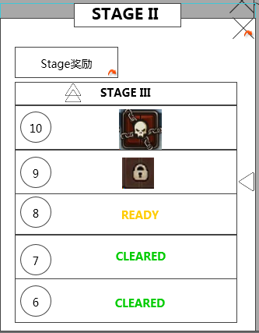

8 | 试练塔是不是强迫玩家必须从低级打上去，如果是需要前面打完才开启后面的。如果不是只挑中间的达可以么

解决方案 | 每种塔都只有等级限制，不做强制必须先打试炼之塔再打绝望之塔
 | 可以通过stage奖励、兑换商店去吸引玩家打一些前面的塔

9 | 试练塔有通用普通掉落么，用在奖励里显示么？

解决方案 | 因为副本入口有显示掉落，在前面提示比较重复，所以认为前面可以不加奖励显示

10 | 已经打过的关还能重复打么，表现上有区分或提示么

解决方案 | 目前设计刷塔为线性一层一层向下推进，玩家只能刷目前能打的那一层，考虑添加玩家点击其它层时弹出IM提示，如：已通关或尚未通关之前的层数

11 | 通天塔boss会不会定期刷新每层怪物内容

解决方案 | 在一定周期内不会刷新怪物内容，比较固定

12 | boss的奖励也是只有金币经验吗

解决方案 | 不是，每层都会有奖励在副本入口提示同时会投放阶段奖励

